MATRIZ DE RIESGO
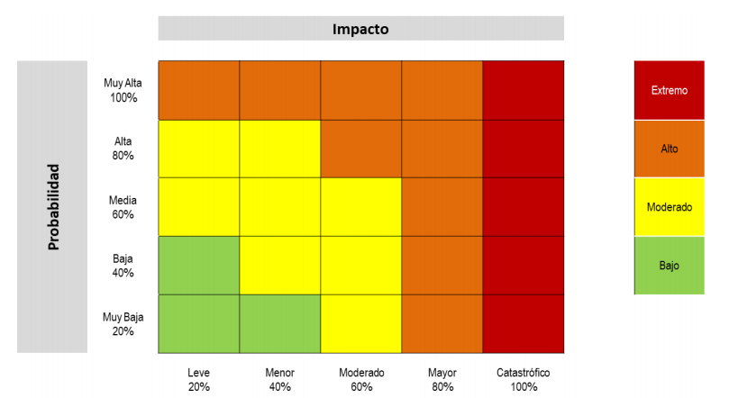
 |  |  |  | RIESGO INHERENTE |  |  | CONTROLES |  |  | RIESGO RESIDUAL
 | RIESGO | CAUSAS | POSIBLES CONSECUENCIAS | Probalidad | Impacto | Calificacion del Riesgo | ACTIVIDAD | RESPONSABLE | PREIODICIDAD | Probalidad | Impacto | Calificacion del Riesgo
Obligaciones Financieras | Posibildad de problemas de liquidez debido errores en la planificacion financiera a largo plazo | Errores en la planificación financiera a largo plazo | 1. Problemas de liquidez 2. Reducción en su inversión de proyectos de crecimiento. 3. disminición de ingresos 4. Desvalorización de la empresa | 60% | 80% | ALTO | ° Revisar la diversificación de fuentes de financiamiento ° Monitoreo continuo del flujo de efectivo ° Proporcionar formación y capacitación adecuadas al personal involucrado en la planificación financiera | Director financiero y Departamento de finanzas. Director de recursos humanos | Anual Diario Semestral | 20% | 20% | BAJO
 |  | Aumento en las tasas de interes
 |  | Sobrecapitalización
 |  | Aumento de los costos
Inventario (interno) | Posiblidad de la perdida de ventas o clientes debido a la falta de identificación de patrones de compra | Falta de análisis de datos históricos de ventas y demanda | 1. Escasez o exceso de inventario 2. Perdida de ventas o clientes 3. Disminición de ingresos 4. Daño de reputación de la marca | 60% | 60% | MODERADO | ° Implementar sistemas y herramientas de análisis de datos que les permitan recopilar, almacenar y analizar datos históricos de ventas y comportamiento del cliente. ° modificar de forma ágil sus estrategias de ventas, marketing y gestión de inventario cuando surjan nuevas tendencias y comportamientos de compra del cliente. ° capacitar al personal de ventas y atención al cliente | Equipo de analisis de datos Gerente Recursos Humanos | Semestrales Mensuales Semestral | 20% | 20% | BAJO
 |  | Falta de innovación en productos y servicios
 |  | Cambios en las preferencias del consumidor
 |  | Falta de identificación de patrones de compra
Propiedad planta y equipo | Posibilidad de la interrupción de la producción debido al robo o vandalismo. | Obsolescencia tecnológica | 1. Invertir más dinero en tecnológia y equipos. 2. Gasto en personas capacitado en el mantenimiento de los equipos. 3. Perdida de materiales de cosntrucción. 4. Interrupción de la producción. | 60% | 80% | ALTO | * mantener un programa de mantenimiento preventivo para los equipos. * controles de seguridad robustos y mantenerse actualizado sobre las regulaciones relevantes. * asegurar las instalaciones contra robos, daños, etc.. ° mantener y monitoriar camaras de seguridad. | Departamento de seguridad Ingenieros de equipo e instalaciones Personal de seguridad | Mensual Quincenal Trimestral | 40% | 60% | MODERADO
 |  | falta de controles de seguridad
 |  | Robo o vandalismo
 |  | falta de polizas de seguro
Inventario (externo) | Posibilidad de que la materia prima disminuya o escasez debido a problemas en la cadena de suministro | Cambio climático | 1. Disminución de la demanda y oferta 2. Afectación en los procesos de cultivo y producción del café. 3. Incremento excesivo de los precios en los productos. 4. Deterioro de la calidad inherente a la marca. 5. Disminución o escasez de la materia prima. 6. Aumento de los gastos. | 80% | 80% | ALTO | Proporcionar los suministros necesarios a los caficultores para asegurar la producción de los cultivos de café. Establecer un proceso de calidad que permita obtener productos que cumplan las condiciones y parámetros establecidos por las normativas. Establecer acuerdos de mutuo beneficio con el gobierno y gremios relacionados que permitan llevar buenas relaciones. Proporcionar a los caficultores mejores viás de acceso e infraestructura que permitan transportar más rápido y en condiciones óptimas el café | Gerente General. Director de Logísticas y Operaciones. | Mensual Anual | 60% | 40% | MODERADO
 |  | Variación del dólar
 |  | Cambios en la normatividad
 |  | Deficiencia en la infraestructuras de transporte
 |  | No validación de certificados requeridos
 |  | Incrementos en el precio de la gasolina
 |  | Protestas de gremios y trabajadores
Ventas | Posibilidad de que la oferta del mercado disminuya debido a la competencia internacional | Grandes mercado internacionales | 1. Disminución de la inversión extranjera 2. Altos costos de los productos. 3. . Baja demanda por los altos costos. 4. Desventaja arancelaria y tributaria por politicas gubernamentales. 5. Cambios en las preferencias de los consumidores. | 60% | 80% | ALTO | Realizar campañas de marketing y promoción para llamar la atención de inversionistas. Ofrecer incentivos fiscales y facilidades administrativas para inversores extranjeros. Mejorar la infraestructura y el entorno empresarial para hacerlo más atractivo para la inversión. Realizar un análisis detallado de costos para identificar áreas de mejora y reducción de costos. Ofrecer diferentes alternativas de productos a diversos segmentos de clientes. Mejorar la calidad y el servicio al cliente para diferenciarse de la competencia. Negociar con el gobierno para obtener exenciones fiscales o reducciones de aranceles. Realizar estudios de mercado para anticipar y adaptarse a los cambios en las preferencias de los consumidores. Innovar en productos y servicios para satisfacer las nuevas demandas del mercado. | Gerencia. Dept. Finanzas. Dept. Marketing. Logísica. Jefe producción. | Semanal Mensual Anual | 40% | 40% | MODERADO
 |  | Mayor eficiencia de producción extranjera
 |  | Altos costos de producción
 |  | Politicas gubernamentales deficientes
Costos | Posibilidad de que el precio de los productos aumente debido a los costos totales de los mismos | Escasez de mano de obra | 1. Disminución en la demanda. 2. Aumento de los costos totales de los productos. 3. Disminución en la rentabilidad de la empresa. 4. Disminución de calidad en el proceso de producción y cosecha. | 80% | 80% | ALTO | ° Mejorar la eficiencia operativa y reducir el desperdicio en los procesos de producción puede ayudar a controlar los costos totales. ° Desarrollar productos y procesos innovadores que reduzcan los costos de producción o mejoren la calidad del producto ° Implementar un riguroso control de costos en todas las áreas de la empresa puede ayudar a identificar áreas donde se pueden reducir costos innecesarios o mejorar la eficiencia. ° Mantenerse al tanto de los cambios en el mercado, incluyendo los movimientos de la competencia y las tendencias de precios | Gerente General. Director de mercadeo | Mensual Diario | 60% | 40% | MODERADO
 |  | Inflación
 |  | Aumento de materiales e insumos para productos finales
 |  | Altos precios de insumos agrícolas
 |  | Aumento de tarifa de servicios públicos

